report
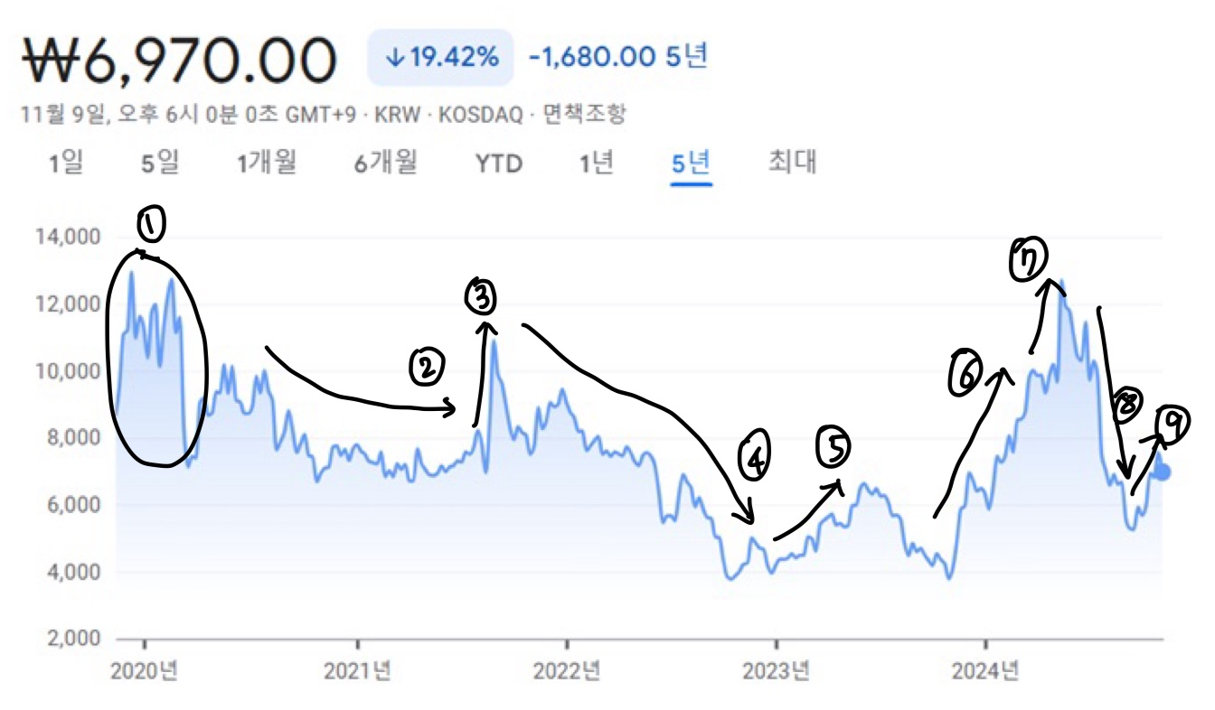




1. 상장 초기의 무서운 무빙 구간
2. 코로나로 인한 스마트폰 출하량 감소로 실적 저조
3. Z플립3, 갤럭시 폴드 3이 글로벌로 히트를 치며 관련주로 엮여 급등
4. 특별한 모멘텀 없이 계속 하락. 멀티플이 떨어짐.
5. 이상파트너스로 최대주주 변경. 세스맷 인수
6. 아이패드 OLED에 OCA 필름 납품 확정으로 기대감
7. 아이패드 매출액이 생각보다 일찍 찍혀서 어닝 서프라이즈
8. 세스맷 퀄 지연.
9. 연말 세스맷 퀄 통과 기대감 + 애플 폴더블 폰 부품사로 선정 기대감

투자포인트

1. 자회사 세스맷의 이차전지 단열 패드
70%의 지분을 투자한 자회사의 이차전지 단열패드가 LG에너지솔루션과 삼성 SDI에서 퀄 테스트가 진행 중이다.
LG엔솔의 퀄 테스트는 조만간 통과 예정이고 여러 정황 상 통과 가능성이 높아 보인다.
승인 이후 본격적으로 대량 양산에만 돌입한다면 현재 본업만큼의 영업이익도 충분히 가능해 업사이드가 매우 크다.

2. 폴더블 폰 시장에서의 수혜
장기적으로 봤을 때 폴더블 폰 시장의 성장 동력은 충분히 있어 보이고 중화권에서 반응이 오고 있다.
동사는 폴더블 보호 필름에서 압도적 레퍼런스와 기술력을 가지고 있고 수혜가 예상된다.
현재 심사 중인 애플 테스트가 통과된다면 2026년에 많은 매출액이 찍힐 것이다.

3. PC향 데코필름
2025년부터 글로벌 PC업체에 데코필름 납품 예정으로 신규 고객사가 추가된다.
자세한 내용은 공개되지 않았지만 IR 측은 매출이 작지는 않을 것이라 한다.

기업 개요

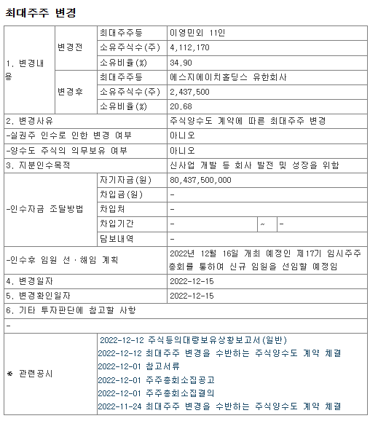

 |  |  |  |  | 2019년 7월 코스닥 상장
 |  |  |  |  | 2022년 12월에 이영민 대표가 사모펀드에 지분을 넘겨주었다.
 |  |  |  |  | 목적은 신사업 개발 및 회사 발전을 위함이었다.
 |  |  |  |  | 스마트폰 필름 사업을 영위하는 사업은 굉장히 지루해 기존 경영진 입장에서는 잘 엑시트한 셈.
 |  |  |  |  | 당시 인수자 이상파트너스(지금 이름은 SGH홀딩스)도 이차전지 사업을 추가해 성장을 꾀한다고 했다.

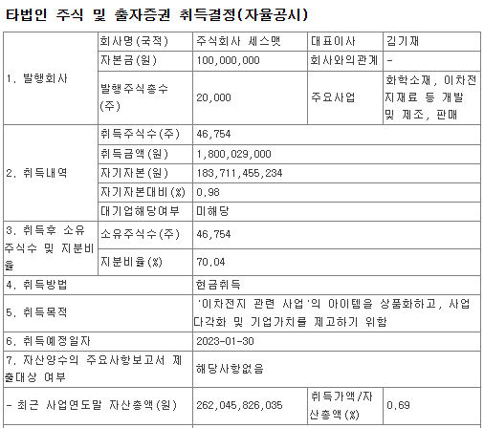

 |  |  |  |  | 그렇게 2023년 1월 이차전지 단열패드 개발 기업 세스맷을 취득했다.
 |  |  |  |  | 세스맷은 2022년 12월에 설립된 회사로 18억원을 주고 지분 70%를 취득하여 자회사로 편입되었다.
 |  |  |  |  | 세스맷의 사업에 대한 자세한 설명은 투자포인트에서 후술하겠다.

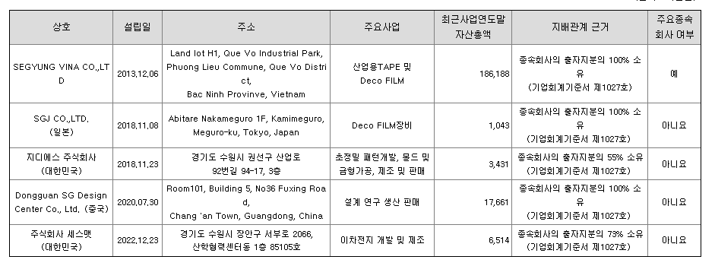

종속회사 현황은 다음과 같다.
SEGYUNG VINA: 베트남 생산 법인. 기존 사업인 모바일 필름 제품에 대해 경쟁력 확보 및 원가 절감을 위해 설립
SGJ 일본: 데코 필름 프린터 설비 제조 및 판매 사업
Dongguan SG Desgin Center: 설계 연구 및 생산 및 판매 법인
지디에스: 초정밀 패턴 개발과 몰드 및 금형가공 사업을 영위. 데코 패턴 기술력 확보를 위해 2019년에 지분 투자한 기업.
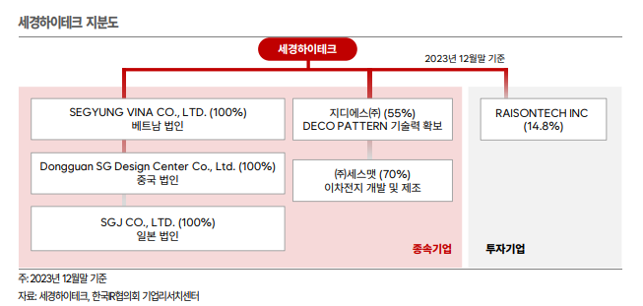
세스맷: 후술할 이차전지 관련 업체.

Business Model

연도별 사업부 매출
 | 데코필름 | 광학필름 | 사출필름 | 상품매출
2018-01-01 | 1,198 | 531 | 836 | 1
2019-01-01 | 1,395 | 581 | 805 | 32
2020-01-01 | 466 | 893 | 796 | 45
2021-01-01 | 577 | 1,150 | 906 | 50
2022-01-01 | 345 | 1,374 | 827 | 61
2023-01-01 | 902 | 1,251 | 819 | 72
분기별 사업부 매출
 | 데코필름 | 광학필름 | 사출필름 | 상품매출
1Q20 | 208 | 130 | 259 | 9
2Q20 | 51 | 228 | 96 | 6
3Q20 | 82 | 204 | 255 | 18
4Q20 | 125 | 331 | 185 | 12
1Q21 | 118 | 144 | 190 | 10
2Q21 | 201 | 175 | 183 | 7
3Q21 | 153 | 433 | 303 | 1
4Q21 | 105 | 397 | 231 | 32
1Q22 | 105 | 264 | 167 | 14
2Q22 | 76 | 270 | 184 | 14
3Q22 | 45 | 521 | 276 | 22
4Q22 | 119 | 319 | 200 | 11
1Q23 | 179 | 187 | 213 | 16
2Q23 | 209 | 282 | 164 | 24
3Q23 | 234 | 492 | 234 | 23
4Q23 | 281 | 289 | 209 | 9
1Q24 | 367 | 196 | 152 | 11
2Q24 | 327 | 566 | 109 | 0
분기별 gpm, opm
 | % opm | % gpm | 1Q20
 | 1.5% | 16.0% | 0
 | -19.1% | 4.2% | 0
 | 3.3% | 19.9% | 0
 | 10.0% | 25.0% | 0
 | -6.4% | 14.9% | 0
 | 0.6% | 16.4% | 0
 | 11.7% | 24.9% | 0
 | 12.5% | 26.6% | 0
 | -2.1% | 18.0% | 0
 | -5.9% | 15.6% | 0
 | 12.3% | 29.9% | 0
 | 2.7% | 23.3% | 0
 | 7.7% | 27.0% | 0
 | 8.4% | 29.9% | 0
 | 13.9% | 33.0% | 0
 | 15.5% | 37.4% | 0
 | 13.6% | 36.5% | 0
 | 12.8% | 32.1%

올해 반기 기준 매출액 비중: 데코필름 40.17%, 광학필름 44.12%, 사출필름 15.11%
2023년 기준 매출액 비중: 데코필름 29.64%, 광학필름 41.08%, 사출필름 26.91%

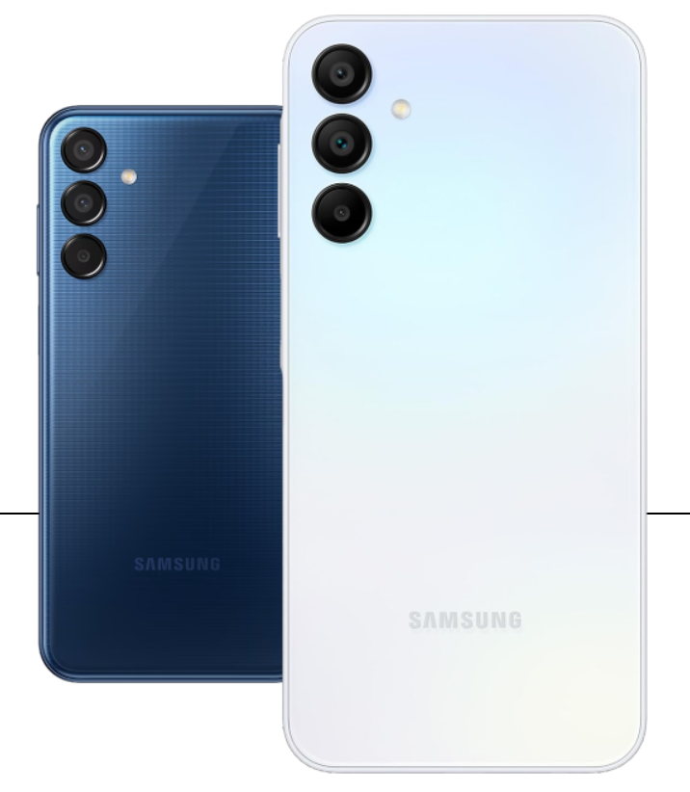
데코필름

스마트폰 전후면 데코레이션 필름.
필름이라 해서 카메라나 화면을 생각하면 안되고 디자인을 위한 제품이라고 생각해야 한다.
오른쪽의 사진에서 후면에 뭔가 느낌 있는 디자인 하는 제품이다.

동사는 MDD 공법을 통해 색상으로 자유롭게 구현하고 원가 절감을 할 수 있다.
기존의 데코필름 공법과 달리 MDD 공법은 액상이 아니라 고체 상태로 필름을 만든다.
그래서 건조 시간이 필요 없고 더 미세한 공정도 가능하다.
원가 절감이 많이 되는 만큼 사업성이 좋고 영업이익률에 긍정적인 영향을 준다.

삼성전자의 S시리즈, A 시리즈, M시리즈에 들어가고 Zflip에도 들어갔다.
중국에서는 OPPO, 샤오미, Oneplus, realme 등에 납품하고 OPPO의 비중이 크다고 하다.

Glastic이라는 제품도 취급한다.
플라스틱 소재 케이스를 사용하는 스마트폰에 적용되는데 주로 중저가 스마트폰에 해당된다.
플라스틱의 단점을 보완하여 유리와 비슷한 광택과 촉감을 보이기 때문이다.
광학 패턴 공법으로 표면 Haze 디자인이 구현 가능하며 대량 생산 및 품질에 최적화된 공정을 보유하고 있다.
올해 상반기에 데코필름 사업부 매출이 잘 나온것도 OPPO에서 글라스틱 소재 모델 채택을 2배 늘린다고 했기 때문이다.
Glastic 기준으로 삼성향이 90%, OPPO가 10% 가량이라고 한다. (전체 데코필름 비율이 아니라 Glastic만)

2023년 기준 글라스틱은 약 1000만대 납품되었고 2024년은 약 3500만~3600만대 정도 전망한다고 한다.(동사 가이던스)

광학필름

옵티컬 필름과 폴더블 필름으로 구분된다.

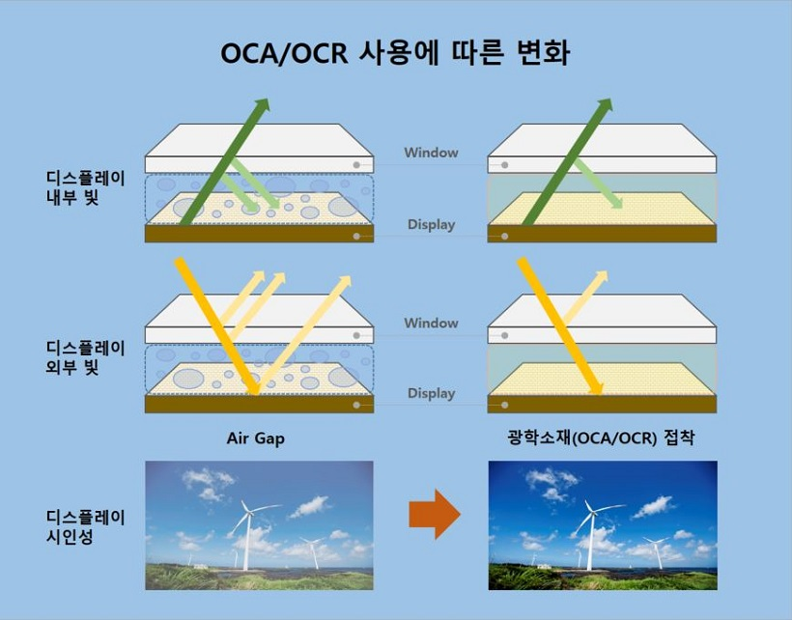
옵티컬 필름은 OCA(Optical Clear Adhensive)로 비슷한 제품인 OCR(Optical Clear Resin)과 비교하여 이해하면 좋다.
OCA와 OCR 모두 디스플레이 패널 위에 빛의 손실이나 반사를 최소화 하기 위해 사용되는 소재다.
광학 소재가 없다면 제품 내 Air Gap으로 인해 반사와 굴절이 일어나며 시인성이 떨어진다.
OCA나 OCR은 빛의 투과율이 90%를 넘어 반사와 굴절이 훨씬 적게 일어난다.

OCA와 OCR의 큰 차이점은 상태에 있다.
OCA는 고체상, OCR은 액상이다.
동사는 MDD 공법을 이용해 고체상을 만들 수 있고 OCR에 비해 표면에 균일하게 바를 수 있다.
그래서 폴더블, 스마트워치 같이 굴곡이 많고 3D형태가 되면 OCA를 써야 한다.

24년 2월부터 아이패드에 OCA가 월 100만대씩 납품되며 실적이 개선되고 있다.
아이패드가 OLED로 되며 납품을 시작한 것이다.
스마트폰 대비 태블릿은 면적이 넓기에 수익성이 더 좋다.

OCA 경쟁사로는 3M이 있다.
아이폰에는 동사 제품만 들어가고 아이패드에 동사 한 장, 3M 한 장이 들어간다.
압도적인 경쟁 우위는 아니지만 동사의 OCA가 3M보다 근소한 우위는 유지하는거 같다.

폴더블 필름에서는 전면 UTG(Ultra Thin Glass)와 PL(보호필름, Protective Layer)를 취급한다.
UTG가 매우 얇기에 PL이 UTG를 보호 해준다.
삼성전자의 폴더블 폰 모든 시리즈를 독점 공급한 이력이 있다.
삼성디스플레이에 독점 공급하고 있어 사실상 국내에서 폴더블 필름은 독점이다.
그리고 삼성디스플레이에서 화웨이, 구글 픽셀 폴드 등에 납품하는 기기에도 동사의 제품이 들어간다.

사출필름

스마트폰 내부에 부착되는 기능성 테이프다.
절연, 방수, 방열 등 기능성 테이프와 부품 고정용 테이프 등 70여 종의 필름을 생산한다.
주요 고객사는 삼성전자다.

투자포인트 1. 자회사 세스맷의 이차전지 단열 패드

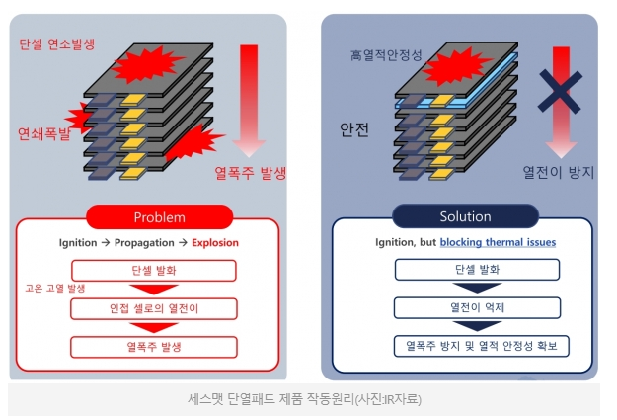
세스맷은 김기재 대표이사가 2022년에 설립한 회사다.
김기재 대표는 LG 화학 기술 연구원으로 시작해서 한국전자기술연구원, 서울과학기술대학교, 건국대학교 등에서 교수직을 역임했다.
우리나라에서는 배터리 효율에 관한 연구가 주를 이뤘는데 김 대표는 2006년에도 배터리 안전성에 관한 특허를 냈다.

우리나라에서 특히 전기차 화재 관련하여 이슈가 많았다.
아직 우리나라는 이와 관련한 제대로 된 대책이 적용되지 않고 있는데 세스맷은 이에 대한 연구를 진행하였다.
사업 초기에는 아예 불을 꺼버리는 소화기능 필름을 만드려고 했지만 상용화 하기에 가격이 비싸 단열패드를 만들었다.
하나의 셀에서 연소가 발생했을 때 주변 셀 온도상승은 억제 시켜 안정성 측면에서 대폭 개선된다.

개념이 단순해 해자가 없을거라고 생각할 수도 있지만 나름 기술 노하우도 있다고 한다.
인터뷰에서 리버스 엔지니어링(분해해 모방하는 작업)을 다른 기관에 시켜봤는데 어떤 물질로 조합했는지 몰랐다고 했다.
물질 배합이 핵심 경쟁력이고 특허로 보호 받는 상황이다.
또한 소화용재를 포함하고 있어 다른 단열패드와도 차별점을 가지고 있다고 한다.
실제로 대형 셀메이커들에서 요구 스펙을 맞출 수 있는건 세스맷 뿐이라고 한다.

세스맷이 자체적으로 생산까지 하면 좋았을 것이지만 상용화는 다른 얘기라 어려움을 겪었다고 했다.
그래서 생산 기술력이 있는 인수자를 찾았고 동사도 신사업을 추진하고 싶었기에 니즈가 맞았던 것으로 보인다.

현재 LG에너지 솔루션과 삼성 sdi에서 퀄 테스트가 진행 중이다.
LG엔솔에서 올해 상반기 즈음에 승인이 나는걸로 되어 있었는데 제품 요구 스펙을 올려서 지연됐다.
기존 주주 입장에서는 지연된게 답답하겠지만 매수를 고민하는 사람 입장에서는 오히려 좋다.
원래 기존 요구 스펙을 맞췄지만 LG엔솔 측에서 청라 아파트 화재 등 여러 이슈로 더 안전에 신경 써서 요구 스펙을 높였다.
문제가 있어서 지연된게 아니라 정말 사용될거 같은 느낌이고 긍정적으로 보인다.

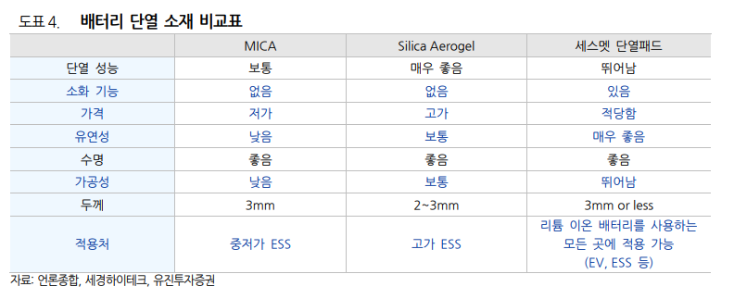
세스맷의 단열재 관련해서 LG 엔솔 IR 통화를 하신 분이 있는데 LG 엔솔 입장에서는 단열재를 여러 안전 정책 중 하나로 보고 있는것 같다.
단열재는 해봐야 10만원 조금 넘는 정도고 전체 가격에서 1%도 안되기에 큰 부담이 안된다.
제대로 된 배터리 안전 기술이 나오지 않은 현재 단가도 저렴한 단열재를 굳이 안 쓸 이유가 전혀 없다.
심지어 UN에서 열폭주 상황에서 대피 시간을 벌 수 있도록 규제까지 해서 지금 상황에서는 단열재 써야한다.
세스맷 소재는 15분까지 대피 시간을 벌 수 있다고 해서 규제 기준인 5분에 비해 넉넉하다.

삼성 SDI에 관해서는 퀄테스트가 진행된다고 하지만 정확한 시계열이나 상황은 LG엔솔만큼 소통된게 없다.
LG엔솔은 10월 30일에 IR 통화 됐을 때 퀄테스트가 끝났고 다음주 중(그때 기준)에 공식 기사가 나올거라고 했다.
아직 기사가 나오지는 않았지만 퀄테스트가 실패한거면 실패했다고 말하지 않았을까?

단가나 생산량은 협의를 해야하고 결정된게 없다고 한다.
대량 양산 시점은 IR에서는 내년부터 보고 있고 전기차에 들어가는 엔솔 배터리에 세스맷 제품이 다 들어갈 것 같다고 한다.
엔솔에 납품이 되면 완성차 업체랑 컨택할 일은 없고 영업은 엔솔이 다 하는거라고 한다.
생산 캐파는 아직 만들지 않은 상황이다.
승인이 난다고 해도 초도물량이 소량 납품되고 검증을 또 거쳐야 하고 필요 시 외주 생산도 고려하고 있다고 한다.
그리고 대량 양산이 필요하면 그때 증설한다고 한다.

ESS향으로 납품 가능성이 꽤 있다고 하고 해외 업체들이랑도 단열 소재 관련해서 컨택이 있었다고 한다.
만약 LG 엔솔 승인만 난다면 국장식 주가 펌핑용 테마주 엮기가 아니라 진짜 돈을 버는 이차전지 사업이 추가될 것으로 기대된다.

아직 단가, 생산량, 원가 모든게 정해진건 아니지만 대략적으로 감을 잡기 위해 매출액만 추정을 해보자.
IR에서 단열 소재가 십 몇만원 정도 할거라고 했으니 보수적으로 12만원 잡는다.

에너지 솔루션에서 정확한 판매량도 안주고 전기차만의 매출액도 안 주니까 추정을 해보겠다.
11월 7일 기사 기준 엔솔의 전기차용 배터리 점유율이 12.1%라고 한다.(SNE리서치)
그리고 SNE 리서치에 따르면 2024년 1~8월 글로벌 전기차 판매량이 약 1000만대라고 한다.
대충 LG 엔솔의 전기차향 1년 판매량이 180만대 쯤 되는거다. (1~8월 판매량 * 1.5 * 0.121)
그럼 12만원에 180만대를 곱하면 매출액으로 2160억이 잡히게 된다.

만약 국내 3사에 모두 납품하게 되면 글로벌 전기차의 20.8%를 납품하게 되고 매출액은 3700억쯤 잡힌다.
동사의 2023년 1년 매출액이 3000억 정도였으므로 업사이드가 2배 열리는것이다.
그리고 국내에서 단열소재를 독점 공급하므로 영업이익률도 나쁘지 않을 것이므로 순이익은 더 잘 찍힐수도 있다.

투자 포인트 2. 폴더블 폰 시장에서의 수혜

왜 핸드폰을 접어야 하지?

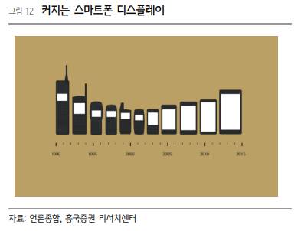
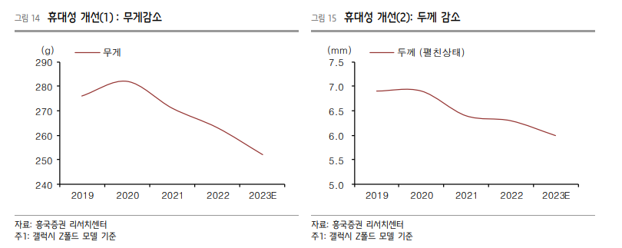
현재 폴더블 폰 시장의 침투율은 1.5% 정도로 매우 저조하다.
갤럭시 Z 플립이 디자인적으로 국내 여성 소비자들의 인기를 끌며 잠깐 반짝 했지만 금방 식었다.
삼성전자는 왜 폴더블 폰 시장에 뛰어들었고 어떤 생각을 가졌는지 생각해보자.

스마트폰의 최초 출시 당시에는 디스플레이의 사이즈가 작았다.
최초의 아이폰은 3.5인치였고 스티브 잡스는 휴대성을 강조했다.
시간이 지나며 스마트폰에서 소비되는 콘텐츠 변화에 따라 텍스트 및 사진에서 영상매체의 중요성이 커졌다.
자연스레 디스플레이 평균 사이즈는 커졌고 현재 평균 사이즈는 6인치를 넘는다.

하지만 여기서 더 커지면 휴대성이 심하게 해치게 된다.
베젤을 없애고 측면 모서리까지 화면이 나오게 하는 등 큰 화면을 위해 발악을 했지만 한계가 있었다.
그래서 나온 대책이 핸드폰을 접는다는 아이디어다.
넓이는 1.X배가 되지만 접으면 휴대성이 간편해지기 때문에 좋은 아이디어로 보인다.

아이디어는 좋긴 하지만 당장은 폴더블 폰은 풀어야 할 숙제가 많다.
폴더블 폰 실사용자들이 아쉬워 하는 것 중 하나가 배터리 성능이다.
그리고 핸드폰이 커지다 보니 무거워지기도 하고 두계도 더 얇아져야 실제로 사용하기 더 편해질 것이다.
기술이 발전되어 두께와 무게가 개선되고 배터리 성능도 아쉬울 정도가 아니게 되면서 가격도 합리적이라면 충분히 수요가 올라올 가능성이 높다.

폴더블 폰 시장 현황

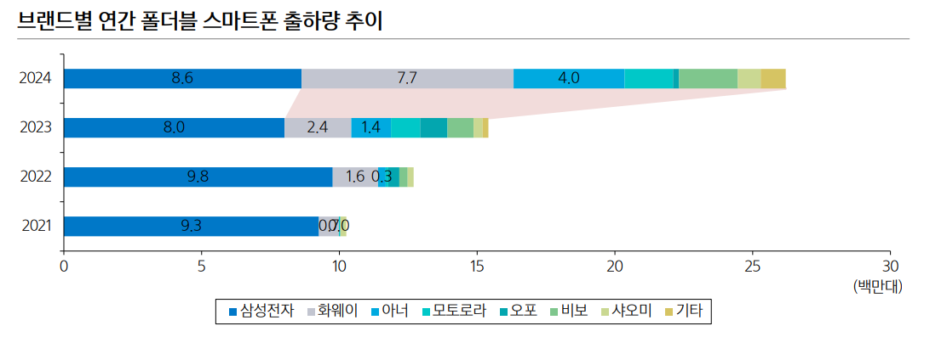

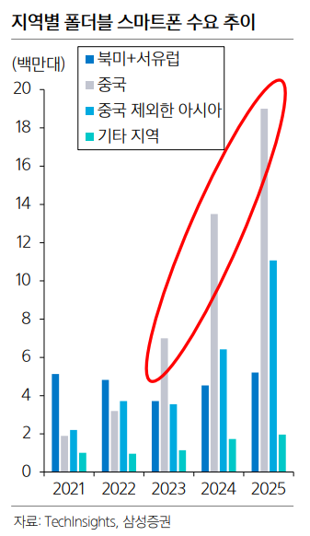

위에서 언급했듯이 폴더블 폰의 침투율은 1.5%로 매우 저조하다.
기존 삼성전자가 압도적 점유율 1위를 차지했던것에서 올해 중화권 폴더블 폰 시장의 성장이 괄목할 만하다.
특히 화웨이가 무서운 속도로 성장하며 삼성전자와 비슷한 점유율을 가지게 되었다.

화웨이의 대부분의 성장은 중국에서 나왔고 아직 타 국가에서는 삼성전자의 폴더블 폰 점유율이 높다.
중국에서 높아진 폴더블 폰의 수요는 대부분 자국 기업의 제품을 소비하는 쪽으로 작용했다.
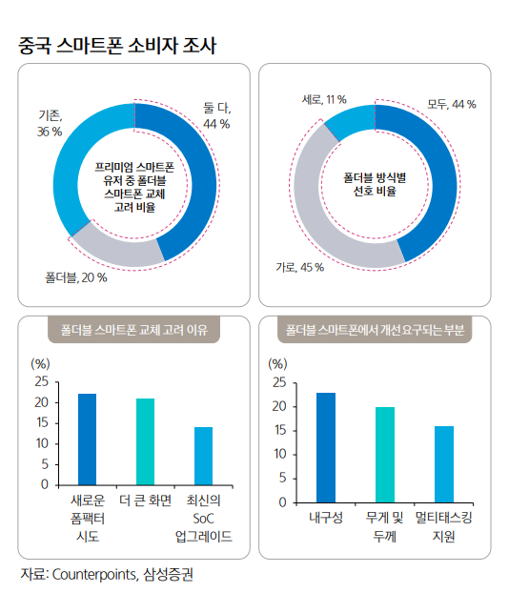

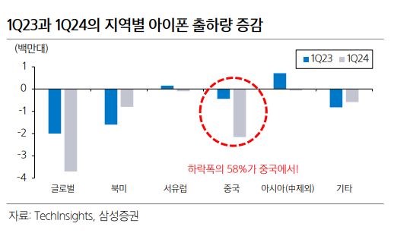
소비자 조사 결과를 보면 생각보다 폴더블 폰에 대한 반응이 좋아 보인다.
그래서 중국 내 아이폰 소비도 줄어들게 되었다.
아마 이런 부분 때문에 애플이 폴더블 폰 시장을 준비하는 것으로 보인다.
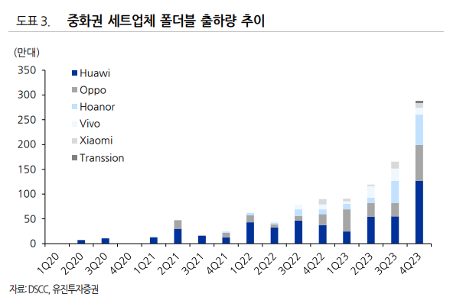

폴더블 폰 시장에서의 세경하이테크가 받는 수혜

동사는 삼성 디스플레이에 PL을 독점 공급하고 있다.
삼디플에서는 대부분의 폴더블 업체에 납품하고 있다.(삼성전자, 구글 픽셀 폴드, OPPO 등)
사실상 화웨이 빼고 유명한 폴더블 폰에 다 들어간다고 보면 된다.

중국에서 PL 생산하는 업체가 있다고 하는데 동사에 비해 단가가 비싸다고는 한다.
중국에서 잘 팔리는 핸드폰은 플립 형태가 아니라 폴드 형태.

중화권 폴더블 폰이 잘되는 만큼 현재 삼성전자의 폴더블 폰이 부진한걸 생각하면 당장의 업사이드는 제한적으로 예상된다.
2024년부터는 내부구조가 바뀌면서 ASP가 40% 정도 인상되었다고 하는데 거기서 살짝 마진이 개선된거 말고는 단기적인 서프라이즈는 잘 모르겠다.

의미있게 볼 수 있는 포인트는 애플의 폴더블 폰 시장 진출이다.
애플은 레퍼런스 있는 부품사를 쓰기로 유명하고 삼성디스플레이는 폴더블 폰에서의 레퍼런스가 가장 많다.
그리고 동사 또한 폴더블 필름사 중에서 레퍼런스가 가장 많다.

현재 애플에 폴더블 향 샘플이 나간 상태고 올해 안으로 확정될거라고 한다.
폴더블 향 OCA는 이미 아이패드에도 쓰고 있어 가능성이 높아보이고 PL이 될지말지가 중요하다.

애플의 폴더블 제품의 UTG 방식이 아직 정해지지 않았다고 하고 이 방식에 따라 동사의 제품이 선택 받을지가 결정된다.
현재 UTG가 접히는 부분을 얇게 식각하고 그 위에 PL 대신 코팅펫으로만 폴더블 패널을 하는 방식을 개발 중이다.
기술적 난이도가 높아 개발 단계 중이지만 이렇게 되면 동사는 UTG에 붙이는 PL을 생산하기에 동사 제품을 안 쓸 가능성이 있다.
물론 동사도 이에 대비해 UTG 관련 신사업을 준비 중이고 구체적인 내용은 밝혀진게 없다.

올해 12월 안으로 애플의 SCM이 확정된다고 한다.
아직 정확한 생산량은 모르지만 만약 최종 납품이 확정되면 캐파 증설이 필요하다고 한다.
애플에서는 이 부분에 대해 민감하다고 해서 IR이 크게 애기할 수 있는 부분이 없다고 한다.

애플은 2026년에 폴더블 폰을 출시할 것으로 전망하고 있다.
브랜드 가치가 높은 애플인만큼 만약 동사 제품이 승인이 된다면 밸류에 반영을 많이 해줄 것으로 생각된다.

투자포인트 3. PC향 데코필름

2025년 중으로 글로벌 PC 업체에 데코필름을 납품한다고 한다.
업체명은 밝혀지지 않았고 IR도 자세한 내용은 소통이 어렵다고 한다.
다만 글로벌 업체인만큼 의미있는 매출액이 예상된다고 한다.
아이패드에 OCA 납품했을 때 핸드폰 대비 넓이가 3배라 마진이 좋았던걸 생각하면 PC도 넓기에 의미있을것 같다.

투자판단
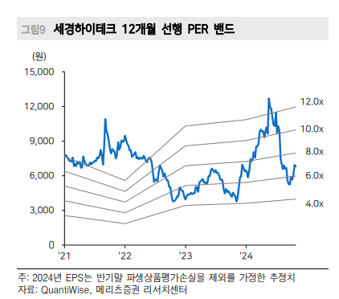

 |  |  |  |  | 올해 2분기 말 파생상품 평가손실이 있어 순이익이 좀 깨졌다.
 |  |  |  |  | IR 말로는 3자배정 CB 우선주 발행에 따라 주가가 상승하면 회계적 손실 처리를 한다고 한다.
 |  |  |  |  | 매년 2분기마다 우선주를 들고 있으면 이런 인식이 있다고 하며 실제 현금이 나가는건 아니라고 한다.

코스닥 소형주다보니 EPS 상승보다 멀티플 변동에 따라 주가가 움직이는게 심하다.
그렇다보니 현재 주가에 어디까지 반영되어 있는지 생각하는게 중요하다.

일단 투자포인 3번인 글로벌 PC 업체 데코 필름 납품은 전혀 반영되지 않은 것 같다.
이 사실이 밝혀진게 10월 28일에 발간된 리포트인데 주가에 큰 반응이 없었다.

아이패드 OLED 납품 같은 경우는 이미 서프라이즈가 떠서 주가에 모두 반영된 것 같고 추가적인 모멘텀이 없기에 주가가 하락한 것으로 보인다.
지금 9월 이후로 상승한게 애플 폴더블과 세스맷 기대감이 아닌가 싶다.

대충 그러면 폴더블 사업 제외하고 현재 영위하고 있는 사업이 보수적으로 포워드 per 6배 정도 받는거 같고 애플 폴더블이나 세스맷이 확정되면 멀티플도 올려줄 것 같다.
세스맷 가치는 업종이 많이 다르니 따로 생각하는걸로 하고 애플 폴더블 폰이 통과된걸 가정하고 밸류에이션을 해보겠다.

분기별 손익계산서 | 1Q23 | 2Q23 | 3Q23 | 4Q23 | 1Q24 | 2Q24 | 3Q24 | 4Q24 | 1Q25 | 2Q25 | 3Q25 | 4Q25
매출액 | 595 | 679 | 983 | 788 | 725 | 1,001 | 1,383 | 813 | 787 | 882 | 1,092 | 889
사업부별 매출액
(사업부문별)
데코필름 | 179 | 209 | 234 | 281 | 367 | 327 | 327 | 327 | 377 | 377 | 377 | 377
광학필름 | 187 | 282 | 492 | 289 | 196 | 566 | 833 | 262 | 187 | 282 | 492 | 289
사출필름 | 213 | 164 | 234 | 209 | 152 | 109 | 205 | 205 | 205 | 205 | 205 | 205
상품매출 | 16 | 24 | 23 | 9 | 11 | 0 | 18 | 18 | 18 | 18 | 18 | 18
 |  |  |  |  |  |  | 400만대 가정 | 300만대 가정

갤럭시 폴드&플립 5 2023년 8월 8일 출시 |  |  |  | 갤럭시 폴드&플립 6 2024년 7월 19일 출시
1개월 판매량 179만대 |  |  |  | 1개월 판매량 238만대 |  |  |  | 33% 상회
2개월 판매량 311만대 |  |  |  | 2개월 판매량 358만대 |  |  |  | 15% 상회
3개월 판매량 486만대
4개월 판매량 566만대
5개월 판매량 627만대
6개월 판매량 683만대
7개월 판매량 739만대
8개월 판매량 774만대
9개월 판매량 799만대

-> 300만대 정도면 광학필름 매출액 200억 정도

 | 2023 | 2024 | 2025 | 2026
매출액 | 3045 | 3922 | 3650 | 4150
영업이익 | 362 | 471 | 438 | 498

삼성전자를 보니 매년 폴드&플립 시리즈를 7-8월 즈음에 내는 것 같다.
7번째 시리즈도 내년 여름으로 예정되어 있어 2025년 광학필름 매출을 2023년과 똑같이 줬다.
아이패드 OCA가 납품이 모두 끝났고 또 할지는 모르겠는데 일단 반영 안 했다. (그래서 2024년이 아니라 2023년과 똑같은 매출)

2024년 아이패드 매출액의 경우 800-850만대 정도 이미 납품 끝났고 3분기에 반영이 끝나도록 계산했다.
그리고 폴더블 폰 6번째 시리즈 판매량을 토대로 3분기 400만대, 4분기 300만대 판매를 가정하고 반영해주었다.

사출 매출과 상품 매출은 평균, 플랫 처리 해주었다.
데코 필름 매출은 평균, 플랫 처리 이후 매 분기 50억 추가 해줬다.(글로벌 PC 업체 데코 필름 납품)

영업이익률은 일괄적으로 12% 주었다.
2023년 11%에 비해 PL의 단가가 40% 올라갔기에 합리적인 숫자라고 생각한다.

2026년의 경우 애플 폴더블 폰이 통과되면 대충 500억 하지 않을까 하고 더해줬다.
판매량이나 출하량을 알아야 정확한 예측이 가능할 것 같다.

2025년 추정 영업이익 438억 기준 애플 폴더블 폰 통과로 포워드 POR 6배 가정하면 시총이 2628억 나온다.
7배면 3066억

현재 시총이 2220억이고 세스맷 퀄 테스트가 아직 안 나와서 계속 주가가 빠지는 것으로 보인다.
만약 퀄 테스트가 통과 된다는 기사가 나오면 바로 반영될거 같고 밸류가 많이 싸다고 생각한다.
2025년에는 트레이딩 관점으로 접근하고 애플 폴더블 폰 출하 + 이차전지 단열패드 대량 양산이 본격화 되는 2026년의 실적을 토대로 가치투자 해보면 좋을거 같다.

